界面&功能
界面相关 |  |  |  |  | 功能规则

 | 功能入口
 | 主界面图标
 | 功能预告主界面

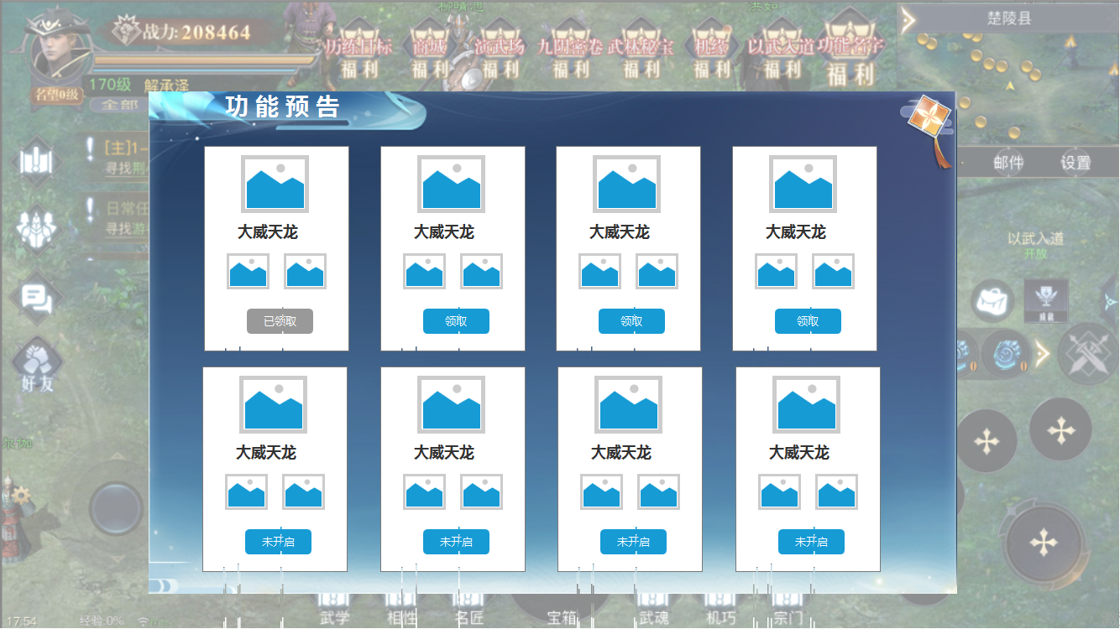
1
2
 |  | 1 | 标题栏 |  | 1 | 标题栏。
 |  | 2 | 功能详情 |  | 2 | 功能预告详情
 |  |  | ▶ | 包含功能图标，奖励道具Icon 领取按钮 |  | ▶ | 包含功能图标，奖励道具icon,领取按钮
 |  |  | ▶ | 领取按钮，已领取置灰状态，未开启按钮。 |  | ▶ | 已经开启的功能可以点击领取按钮领取奖励，领取完显示已领取，未开启的显示未开启。

参考图
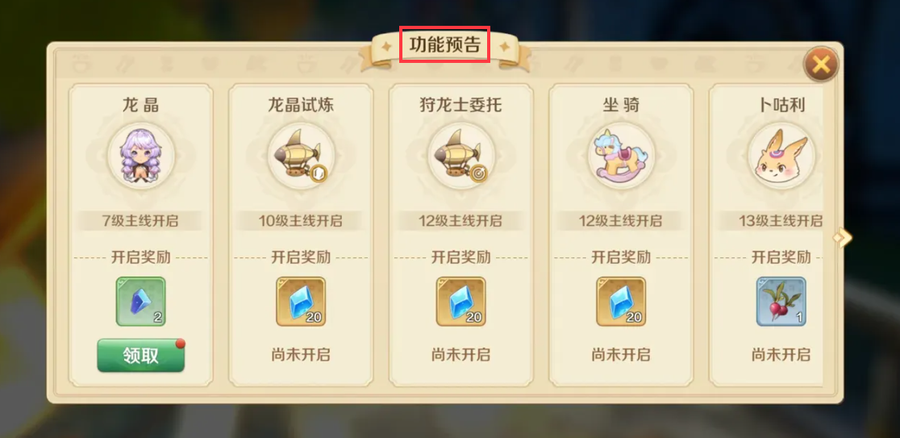
参考图

